p231
견 적 서

(재)강원테크노파크 |  | 귀하
전화 :
팩스 :
담당 :

아래와 같이 견적합니다.

견 적 합 계 : | ₩242,000
견 적 일 자 : | 2015-06-15 17:40:23
결 재 조 건 :

품 명 | 규 격 | 수 량 | 단 가 | 금 액 | 세 액 | 합 계 액
 |  |  |  | - | - | -
모니터 | HP P231 | 1 | 220,000 | 220,000 | 22,000 | 242,000
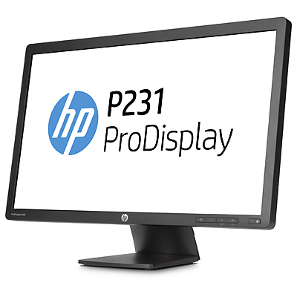
디스플레이유형 | 23인치 무광 TN패널 LED 백라이트
영상비 | 16 : 9 와이드스크린
해상도 | 1920 x 1080 Full HD
밝기 | 250 cd/m²
대비율 | 1,000 : 1 (정적) / 4,000,000 : 1 (동적)
시야각 | 수평 170°/ 수직 160°
응답시간 | 5ms
커넥터 | VGA, DVI-D

특징 | 눈부심방지 무광코팅
 | 3년 무상보증 서비스

* 결제계좌 : 신한 110-138-600484 씨-넷 |  |  | 합 계 | 220,000 | 22,000 | 242,000
* 견적담당 : | 조규장(010-2910-7760)
* REMARK

